对账
订单号 | 入住日期 | 离店日期 | 应收 |  |  |  | ,
999224769722242 | 2023-07-15 | 2023-07-21 | 617.94 | 617.94 | 3503343 | 0 | ,3503343 | 直采
999225035709016 | 2023-07-17 | 2023-07-20 | 266.7 | 266.70 | 3571737 | 0 | ,3571737 | 直采
999225042568535 | 2023-07-19 | 2023-07-22 | 133.35 | 133.35 | 3573048 | 0 | ,3573048 | 直采
999225062735170 | 2023-07-16 | 2023-07-20 | 186.36 | 186.36 | 3578401 | 0 | ,3578401 | 直采
999225074251765 | 2023-07-15 | 2023-07-18 | 659.97 | 659.97 | 3580308 | 0 | ,3580308 | 直采
999225109950519 | 2023-07-16 | 2023-07-18 | 90.32 | 90.32 | 3589517 | 0 | ,3589517 | 直采
999225221894709 | 2023-07-16 | 2023-07-18 | 314.68 | 314.68 | 3613360 | 0 | ,3613360 | 直采
999225241098008 | 2023-07-20 | 2023-07-22 | 678.54 | 678.54 | 3617532 | 0 | ,3617532 | 直采
999225245040316 | 2023-07-20 | 2023-07-22 | 1357.08 | 1357.08 | 3618123 | 0 | ,3618123 | 直采
999225285591251 | 2023-07-19 | 2023-07-21 | 104.04 | 104.04 | 3626762 | 0 | ,3626762 | 直采
999225289295800 | 2023-07-18 | 2023-07-22 | 1558.24 | 1558.24 | 3627625 | 0 | ,3627625 | 直采
999225323063503 | 2023-07-21 | 2023-07-23 | 173.82 | 173.82 | 3634200 | 0 | ,3634200 | 直采
999225325205741 | 2023-07-20 | 2023-07-22 | 183.6 | 183.60 | 3634741 | 0 | ,3634741 | 直采
999225330147472 | 2023-07-18 | 2023-07-20 | 185.54 | 185.54 | 3636360 | 0 | ,3636360 | 直采
999225367221476 | 2023-07-17 | 2023-07-19 | 135.16 | 135.16 | 3643158 | 0 | ,3643158 | 直采

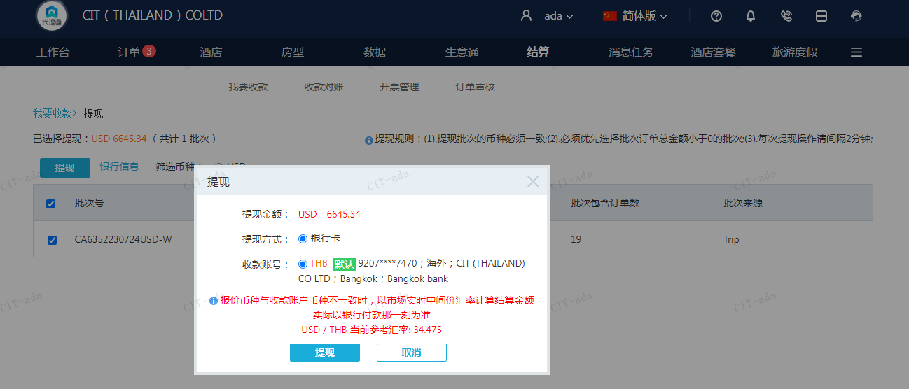
 |  |  | 6645.34
 |  |  | USD 6645.34

A230724092534911 | 6645.34 | 229098.1
USD / THB 当前参考汇率: 34.475
总计：6645.34 USD/ 229098.1 THB

